Tabel Inputan
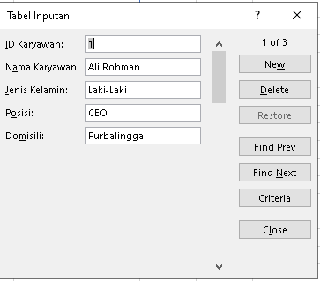
ID Karyawan | Nama Karyawan | Jenis Kelamin | Posisi | Domisili
1 | Ali Rohman | Laki-Laki | CEO | Purbalingga
2 | Rohman Ali | Laki-laki | HRD | Jakarta
3 | Rohman | Laki-laki | CTO | Bekasi

